关系图
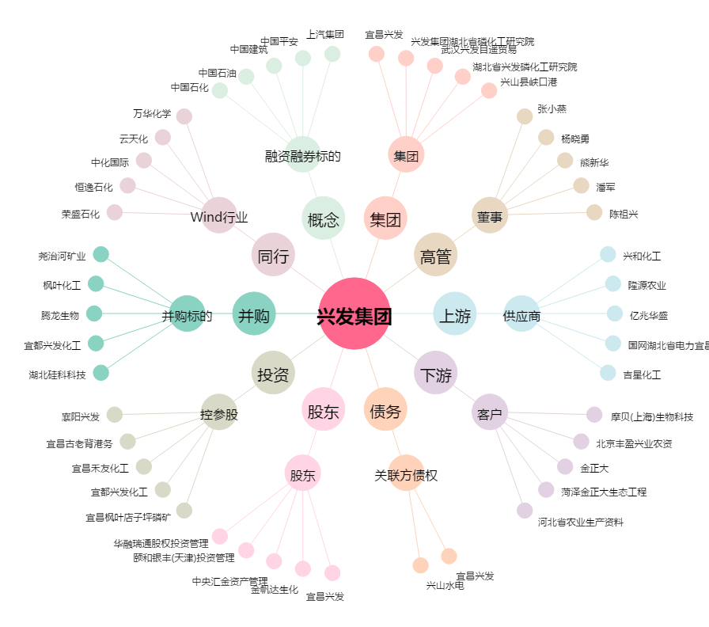
兴发集团[600141.SH] - 关系概览图

